【指定様式】事業計画書（その3）
【指定様式】事業計画書（その３）
本事業計画における会社全体の事業計画（数値計画）を記載してください。
記載数値：「省力化指数」「付加価値額」「労働生産性」「給与支給総額」「一人当たり給与支給総額」「投資回収期間」

 | 【１】省力化指数
 | 1.00
 | ※「（別紙１）省力化計算シート」より算出。
 | ※「（別紙２）省力化業務プロセス図」も作成し省力化指数の詳細を説明してください。
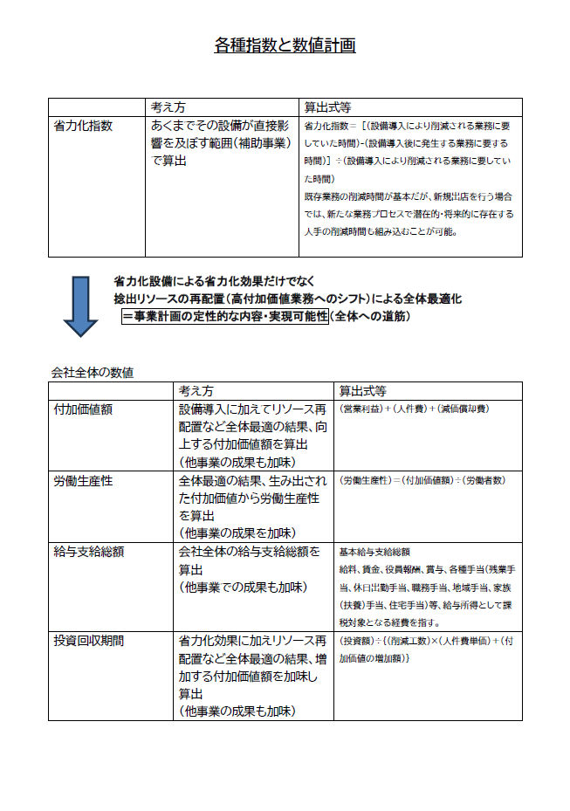
 | 【２】会社全体の事業計画（表）
以下の点をご確認の上、資料を作成してください。
●「会社全体の事業計画」については、申請システムを通して算出された事業計画の目標値を正しい数値として取り扱います。事業計画については申請システム「７－２．会社全体の事業計画」の表のキャプチャを以下のスペースに貼りつけたうえで提出してください。
●申請システムに入力する前に、自社の事業計画の数値を算出したい場合は、「【参考書式】事業計画目標値算出シート」をご利用ください。ただし、参考書式に入力した数値は、事業計画書の一部とはみなされず、採否に係る審査の中でも考慮されませんのでご注意ください。

 | 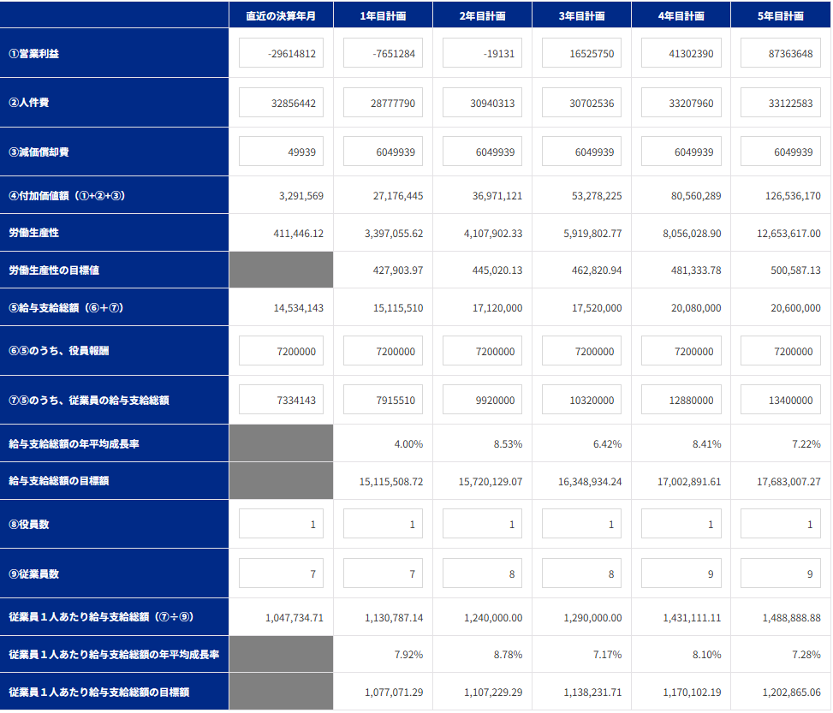

申請システム「７－２．会社全体の事業計画」の表の画像を貼りつけてください。

 | 【事業計画年数（３～５年）】
 | 5 | 年

 | 【算定根拠】算定の根拠となる計算式等をそれぞれ記載ください。
 | また、計画最終年の年平均成長率を転記してください。（事業者の目標値となります。）

 | ①付加価値額 |  | 最終年の年平均成長率 | 107.5 | ％
 | 省力化システムの導入により、捻出される人員リソースを、新規顧客獲得及び面談対応数増加に充てることにより、 ・SaaS売上：本投資によって生じた人的リソースをSaaSインサイドセールスに投入。1年目は昨対250％、その後昨対140％のペースで拡大 ・人材紹介売上：本投資によって生じた人的リソースをマッチング工数に投入。昨対120％のペースで拡大 ・CS（カスタマーサポート）売上：省力化による受注キャパシティ拡大。1年目は昨対250％、その後昨対180％のペースで拡大 を見込む。 加えて、 省力化の促進により、売上原価内人件費率の圧縮を見込む。 これにより、直近期の売上原価率57％から、5年目の売上原価率28％までの段階的な減少を計画。 また、人件費については、労働生産性を向上させ、収益の一部を従業員への賃上げに活用し、5年目時点で、給与支給総額は年平均成長率7.22％、一人当たり給与支給総額は年平均成長率7.28%の拡大を計画。 さらに新規顧客数及び面談数の増加に合わせ、2年目計画にて従業員1名、4年目計画にてさらに1名の追加雇用を計画 上記売上の増加とコストの圧縮、追加雇用による人件費増加により、付加価値額は5年目で126,536,170円まで増加する。

 | ②労働生産性 |  | 最終年の年平均成長率 | 98.4 | ％
 | 1件あたり265分かかっていた面談の設定からCRM登録までのフローを本システム導入で86分へ短縮（-67％）。①記載の業務にリソースを割り当てることで付加価値額が向上する。 ・役員数は現状1名を固定、従業員数は2年目計画で1名の増員、4年目計画でさらに1名の増員を想定する。 ・上記より、労働生産性は基準年度：411,446円→5年目計画：12,653,617円となり、 5年目計画での年平均成長率：98.41%となる。

 | ③給与支給総額 |  | 最終年の年平均成長率 | 7.2 | ％
 | 生産性の向上により、賃上げの原資確保が可能となる。当社は、省力化投資により5年目に売上高137,657千円となる計画である。 ②で記載した人員増加に加え、売上高増加分を原資とし、一人当たり給与支給総額は5年目時点で年率平均成長率7.28％に向けて賃上げを実施していく。これにより給与支給総額は5年目時点で20,600,000円（年率平均成長率7.22％）となる計画である。

 | ④一人当たり給与支給総額 |  | 最終年の年平均成長率 | 7.3 | ％
 | ・役員数は現状1名を固定、従業員数は2年目計画で1名の増員、4年目計画でさらに1名の増員を想定する。 ・上記③給与支給総額より、一人当たり給与支給総額は基準年度：1,047,735円→5年目計画：1,488,889円となり、5年目計画での年平均成長率：7.28%となる。これは、当社が所在する東京都の年平均成長率を大きく上回る数値である。

 | 【３】投資回収期間
 | 0.24 | 年
 | ※「（別紙３）投資回収期間計算シート」より算出（自動反映）。

（別紙１）省力化計算シート


（別紙１）省力化計算シート

 | 設備導入により削減される 業務に要していた時間 | 6.1 | 時間 |  | 設備導入後に発生する 業務に要する時間 | 0.0 | 時間 | 省力化指数 | 1.00

■設備導入前の業務プロセス・作業工程 |  |  |  | ■設備導入後の業務プロセス・作業工程

 | 設備導入前の作業時間合計 | 8.8 | 時間 |  | 設備導入後の作業時間合計 | 2.9 | 時間
設備導入前の「１日あたりの人手による作業時間」を入力してください。
機械・装置等の設備が自動で行う工程・作業は、記載しないでくさい。
設備導入後の「１日あたりの人手による作業時間」を入力してください。
機械・装置等の設備が自動で行う工程・作業は、記載しないでくさい。

No. | 工程名・作業名 | 作業時間（分） |  | No. | 工程名・作業名 | 作業時間（分） | 作業種別 | 対応する設備導入前の 業務プロセスNo.
1 | 面談予約（電話・メール） | 30 |  | 1 | 面談予約（電話・メール） | 30 | 内容は変化しない作業 | 1
2 | 通訳手配（国別業者契約） | 40 |  | 2 | オンライン面談（AI字幕＋録画） | 120 | 内容は変化しない作業 | 3
3 | 面談実施（CS＋外国人） | 120 |  | 3 | AI文字起こし | 10 | 内容は変化しない作業 | 6
4 | 逐次通訳（外国語→日本語） | 120 |  | 4 | AI要約 | 10 | 内容は変化しない作業 | 6
5 | 音声録音・録画（データ抽出・保存） | 10 |  | 5 | CRM自動登録操作 | 2 | 内容は変化しない作業 | 8
6 | 手作業要約・専門用語チェック | 120 |  | 6
7 | 成型（Excel/Word） | 60 |  | 7
8 | CRM手動登録 | 30 |  | 8
9 |  |  |  | 9
10 |  |  |  | 10
11 |  |  |  | 11
12 |  |  |  | 12

13 |  |  |  | 13
14 |  |  |  | 14
15 |  |  |  | 15
16 |  |  |  | 16
17 |  |  |  | 17
18 |  |  |  | 18
19 |  |  |  | 19
20 |  |  |  | 20
21 |  |  |  | 21
22 |  |  |  | 22
23 |  |  |  | 23
24 |  |  |  | 24
25 |  |  |  | 25
26 |  |  |  | 26
27 |  |  |  | 27
28 |  |  |  | 28
29 |  |  |  | 29
30 |  |  |  | 30

（別紙２）省力化業務プロセス図
（別紙２）省力化業務プロセス図 ※（別紙1）で入れた業務プロセス・作業工程がフロー図として表示されます。

 |  |  |  |  |  |  | 省力化指数 |  | 1.00

 | ■設備導入前の業務プロセス・作業工程 （BEFORE） |  |  |  |  |  | 設備導入による削減時間 |  | 6.1 | 時間

 | 面談予約（電話・メール） | > | 通訳手配（国別業者契約） | > | 面談実施（CS＋外国人） | > | 逐次通訳（外国語→日本語） | > | 音声録音・録画（データ抽出・保存） |  | > | 削減される作業
 | 30分 |  | 40分 |  | 120分 |  | 120分 |  | 10分

 |  |  |  |  |  |  |  |  |  |  |  | 時間が削減される作業

 | 手作業要約・専門用語チェック | > | 成型（Excel/Word） | > | CRM手動登録 | > | 0 | > | 0 |  | > | 導入前後で同様の作業
 | 120分 (→10分） |  | 60分 |  | 30分 (→2分）
 |  |  |  |  |  |  |  |  |  |  |  | 作業内容の説明 入力欄

 | 0 | > | 0 | > | 0 | > | 0 | > | 0 |  | >

 | ■設備導入後の業務プロセス・作業工程 （AFTER） |  |  |  |  |  | 設備導入による増加時間 |  | 0.0 | 時間

 | 面談予約（電話・メール） | > | オンライン面談（AI字幕＋録画） | > | AI文字起こし | > | AI要約 | > | CRM自動登録操作 |  | > | 新たに追加される作業
 | 30分 |  | 120分 |  | (120分→）10分 |  | (120分→）10分 |  | (30分→）2分

 |  |  |  |  |  |  |  |  |  |  |  | 時間が増加する作業

 | 0 | > | 0 | > | 0 | > | 0 | > | 0 |  | > | 導入前後で同様の作業

 |  |  |  |  |  |  |  |  |  |  |  | 作業内容の説明 入力欄

 | 0 | > | 0 | > | 0 | > | 0 | > | 0 |  | >

（別紙３）投資回収期間計算シート
（別紙３）投資回収期間計算シート

投資回収期間 | 0.24 | 年

 | 投資総額（円） |  |  | 削減工数(時間) |  | 年間稼働日数（日） |  | 人件費単価（円/時） |  | 増加した付加価値額（円）
 | 30,000,000 | / | （ | 6.1 | × | 245 | × | 2,000 | ＋ | 123,244,601 | ）
補助対象額以外の要素も含めた
投資総額を税込金額で入力
※ 省力化計算シートより自動入力されます。
当該事業の年間の稼働日数を入力
事業実施場所が複数事業所の場合で、年間稼働日数が事業所により異なる場合は、（別紙１）省力化計算シートで基準とした事業所の年間稼働日数を入力します。
当該事業者（全体）に従事する者（従業員・役員）の時給平均額を入力
付加価値増加額
（事業計画期間最終年度の付加価値額ー基準年度の付加価値額）を入力
例）5年計画の場合、
（５年後の付加価値額－基準年度の付加価値額）

 | 【算定根拠】算定の根拠となる計算式等の説明があれば記載してください。
 | 【投資総額】 AI翻訳＆文字起こし機能及びCRM自動入力連携機能を備えたオンライン面談プラットフォーム：30,000,000円（税抜） 【削減工数】設備導入による削減時間（6.1時間）-設備導入による増加時間（0時間）＝6.1時間 【年間稼働日数】365日-年間休日数(120日)＝245日 【人件費単価】全従業員の平均月額給与/1月当たりの所定労働時間 ：320,000円/160時間 = 2,000円 【増加した付加価値額】全社の付加価値額より算出 ・5年目計画 - 直近期の付加価値額 ：126,536,170円 -3,291,569円 ＝ 123,244,601円

【参考書式】事業計画目標値算出シート（参考）
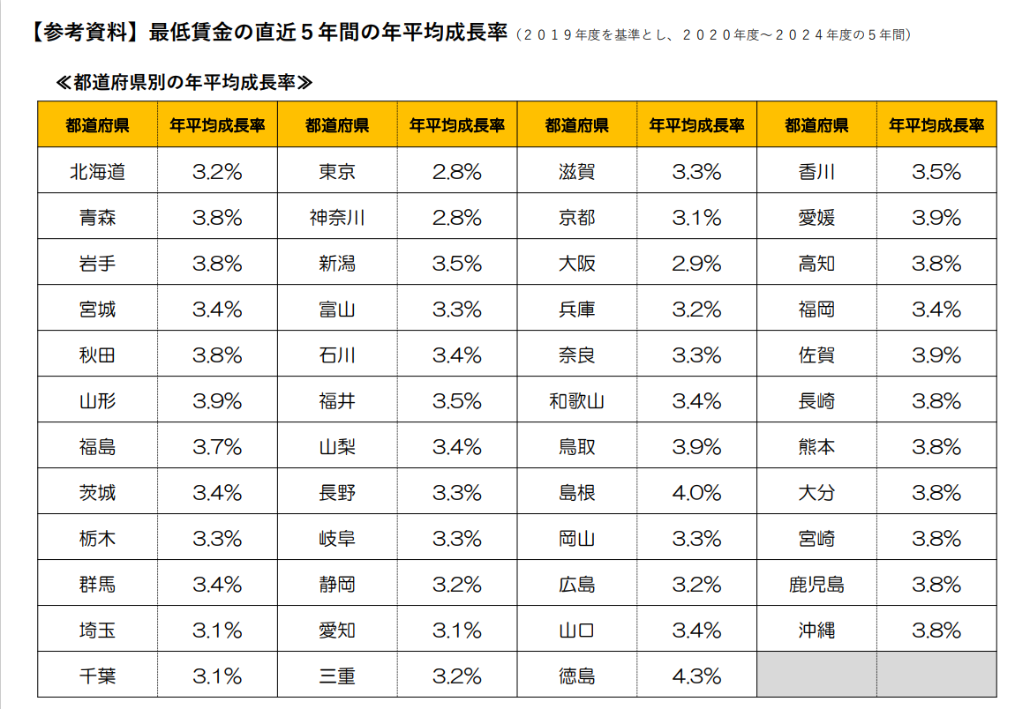

◆◆◆ 参考書式をご利用になる際のご注意点 ◆◆◆
・自動計算項目については、参考値となります。 |  |  |  |  |  |  |  |  | （参考サイト：写真をタッチでリンクに飛びます）
・入力値(営業利益が大幅にマイナスの場合など)によっては、申請システムの計算値と異なる可能性があります。
・イメージがわかるよう入力値に数値をいれてありますが、上書きしてご活用ください。また、以下の機構ツールもぜひご活用ください。
「経営自己診断システム」「価格転嫁検討ツール」「儲かる経営キヅク君」→印刷枠外にリンクあります。
・申請システムへの入力は、この表の一部（黄色のセル）を転記していただくことになりますが、本事業における売上・収益計画等
を立てるにあたっての参考にお使いください。（初めに直近決算書の実績数値を入れて、数値シミュレーションにもお使いください。）
・あくまでシステムに入力いただいた数値を正しいものとして審査します。（提出時に本シートは削除しなくて結構です。）
・労働生産性および給与支給総額の計画値が、目標額を上回っていることの確認、
および、事業実施都道府県における最低賃金の直近5年間の年平均成長率の要件を充たしていることの確認 等、
申請に係る要件の確認は、必ず申請システム上でご確認ください。

 |  |  | 申請システムへ転記する数字

 |  | 緑字 | 入力するとシミュレーションできます

 |  | 青字 | 成長率 |  | 紫字 | 計算式が不適当な場合適宜直接手入力してください

 |  | その他 | 自動計算 |  |  | （基準年の販管費に人件費増加分と新設備減価償却費を加味）
直近決算書の実績値を入力

【参考書式】事業計画目標値算出シート


 |  | 基準年度 |  | 1 | 2 | 3 | 4 | 5
 |  | 直近の決算年月 |  | 年目計画 | 年目計画 | 年目計画 | 年目計画 | 年目計画
 |  | 2024年12月期 |  | 2027年12月期 | 2028年12月期 | 2029年12月期 | 2030年12月期 | 2031年12月期

補助事業実施期間
売上高 |  | ¥12,408,946 |  | ¥25,841,155 | ¥38,036,086 | ¥57,169,683 | ¥87,780,752 | ¥137,657,247
売上原価 |  | ¥7,077,396 |  | ¥5,608,400 | ¥7,262,878 | ¥9,343,594 | ¥11,926,823 | ¥15,081,661
売上総利益 |  | ¥5,331,550 |  | ¥20,232,755 | ¥30,773,208 | ¥47,826,089 | ¥75,853,929 | ¥122,575,587
販売費及び一般管理費 |  | ¥34,946,362 |  | ¥27,884,039 | ¥30,792,339 | ¥31,300,339 | ¥34,551,539 | ¥35,211,939
① 営業利益 |  | ¥-29,614,812 |  | ¥-7,651,284 | ¥-19,131 | ¥16,525,750 | ¥41,302,390 | ¥87,363,648
② 人件費 （注１） |  | ¥32,856,442 |  | ¥28,777,790 | ¥30,940,313 | ¥30,702,536 | ¥33,207,960 | ¥33,122,583
③ 減価償却費 |  | ¥49,939 |  | ¥6,049,939 | ¥6,049,939 | ¥6,049,939 | ¥6,049,939 | ¥6,049,939
（内訳）既存設備の減価償却費 |  | ¥49,939 |  | ¥49,939 | ¥49,939 | ¥49,939 | ¥49,939 | ¥49,939
本補助金で導入する設備の減価償却費 |  | ¥0 |  | ¥6,000,000 | ¥6,000,000 | ¥6,000,000 | ¥6,000,000 | ¥6,000,000
④付加価値額（①+②+③） |  | ¥3,291,569 |  | ¥27,176,445 | ¥36,971,121 | ¥53,278,226 | ¥80,560,288 | ¥126,536,170
付加価値額の年平均成長率（％） |  |  |  | 725.63 | 235.14 | 152.95 | 122.42 | 107.47
労働生産性(＝１人あたり付加価値額) |  | ¥411,446 |  | ¥3,397,056 | ¥4,107,902 | ¥5,919,803 | ¥8,056,029 | ¥12,653,617
労働生産性の目標値 （年平均成長率４％ずつ上げる場合） |  |  |  | ¥427,904 | ¥445,021 | ¥462,821 | ¥481,334 | ¥500,588
労働生産性の年平均成長率（％） |  |  |  | 725.63 | 215.97 | 143.21 | 110.35 | 98.41
⑤給与支給総額（⑥+⑦） (注２)（※５） |  | ¥14,534,143 |  | ¥15,115,510 | ¥17,120,000 | ¥17,520,000 | ¥20,080,000 | ¥20,600,000
⑥ ⑤のうち、役員報酬 |  | ¥7,200,000 |  | ¥7,200,000 | ¥7,200,000 | ¥7,200,000 | ¥7,200,000 | ¥7,200,000
⑦ ⑤のうち、従業員の給与支給総額 |  | ¥7,334,143 |  | ¥7,915,510 | ¥9,920,000 | ¥10,320,000 | ¥12,880,000 | ¥13,400,000
給与支給総額の年平均成長率（％）（※５） |  |  |  | 4.00 | 8.53 | 6.42 | 8.41 | 7.22
給与支給総額の目標額 | (※1)特例なし、加点なし：2% |  |  | ¥14,824,826 | ¥15,121,322 | ¥15,423,749 | ¥15,732,224 | ¥16,046,868
 | (※2)特例なし、加点あり：4% |  |  | ¥15,115,509 | ¥15,720,129 | ¥16,348,934 | ¥17,002,892 | ¥17,683,007
 | (※3)特例あり：6% |  |  | ¥15,406,192 | ¥16,330,563 | ¥17,310,397 | ¥18,349,021 | ¥19,449,962
⑧役員数（人） |  | 1人 |  | 1人 | 1人 | 1人 | 1人 | 1人
⑨従業員数（人） （注２） |  | 7人 |  | 7人 | 8人 | 8人 | 9人 | 9人
１人当たり給与支給総額 | （⑦÷⑨）（※５） | ¥1,047,735 |  | ¥1,130,787 | ¥1,240,000 | ¥1,290,000 | ¥1,431,111 | ¥1,488,889
１人当たり給与支給総額の年平均成長率（％） （※４）（※５） |  |  |  | 7.92 | 8.78 | 7.17 | 8.10 | 7.28

（注１）人件費は、給与支給総額に加えて福利厚生費、法定福利費、退職金を含みます。具体的には以下の通りです。
・売上原価に含まれる労務費（福利厚生費、退職金等を含んだもの。）
・一般管理費に含まれる役員給与、従業員給与、賞与及び賞与引当金繰入れ、福利厚生 費、退職金及び退職給与引当金繰入れ

（注２）給与支給総額の「従業員（常勤）」には、パート、アルバイト、契約社員、非正規社員、出向者等も含まれます。従業員数も同じです。
次の人は含まれません。
日々雇い入れられる者、2か月以内の期間を定めて使用される者、季節的業務に4か月以内の期間を定めて使用される者、試みの使用期間中の者

（※１）【大幅賃上げに係る補助上限額引上の特例】を希望しない かつ 【賃上げ加点】の誓約をしない 場合
（※２）【大幅賃上げに係る補助上限額引上の特例】を希望しない かつ 【賃上げ加点】の誓約をする 場合
（※３）【大幅賃上げに係る補助上限額引上の特例】を希望する 場合

（※４）１人当たり給与支給総額の年平均成長率は、事業実施都道府県における最低賃金の直近５年間（２０１９年度を基準とし、２０２０年度～２０２４年度の５年間）
の年平均成長率以上の事業計画の策定（目標値の設定）と目標値を超える事業に取り組む必要があります。
補助事業の実施場所が複数都道府県にまたがる場合は、主たる事業所が所在する都道府県の年平均成長率を基準にしてください。
同一人の考え方は、事業終了後の効果判定でのみ使用しますので、計画時点での人数や給与額では考慮しないでかまいません。
実態にあった計画を作成してください。

（※５）３～５年の事業計画上の目標値となり、これを超える事業に取り組む必要があります。
（給与支給総額及び１人当たり給与支給総額は、両方を達成する事業計画の策定し、少なくともいずれか一方の目標値を達成する必要があります。）

【※４参考】

【参考書式】達成すべき目標値の算出ツール（参考）
(参考)

A：達成したい増加率を入力
入力したAと同率の年平均成長率を維持するために必要な基準年に対する増加率
 | 基準年 | 1 | 2 | 3 | 4 | 5

年平均成長率を達成するために必要な金額「労働生産性（１人当たり付加価値額）」または「給与支給総額」または「一人当たり給与支給額」
 | 基準年 | １年目 | ２年目 | ３年目 | ４年目 | ５年目
増加率 |  | 4.00% | 8.160% | 12.486% | 16.986% | 21.665%
目標値 | ¥1,047,735 | ¥1,089,644 | ¥1,133,230 | ¥1,178,559 | ¥1,225,702 | ¥1,274,730
年平均成長率 |  | 4.00% | 4.00% | 4.00% | 4.00% | 4.00%
基準年の「労働生産性（１人当たり付加価値額）」または「給与支給総額」または「１人当たり給与支給額」を入力

